PLUIES COURANTES

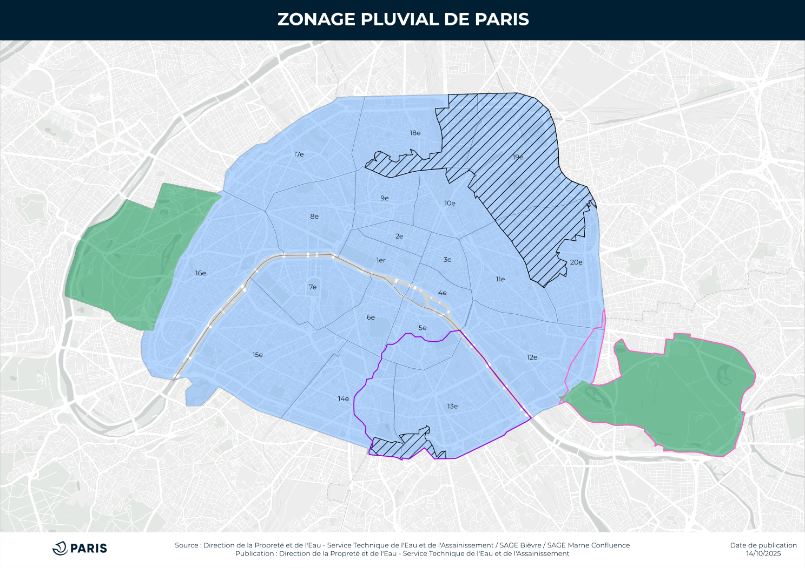
 |  |  | Outil de dimensionnement
 |  |  | des dispositifs de gestion des eaux pluviales
 |  |  | pour les pluies courantes

 |  |  | i Fonctionnement du tableur
 |  |  | Les cases bleues servent à renseigner les données d'entrée du projet.
 |  |  | Les cases jaunes contiennent des hypothèses de calcul à modifier avec précaution.
 |  |  | Les cases grises sont calculées automatiquement et ne doivent pas être modifiées.

1 | Données d'entrée du projet

 | Nom du projet
 | Adresse et arrondissement

 | Zone du zonage pluvial |  |  |  |  |  |  |  |  |  |  | Zonage pluvial |  |  |  | Zones d'application des SAGE
 | Zone d'application d'un SAGE |  |  |  |  |  |  |  |  |  |  | Zone bleue | Gestion à la source – 10 mm |  |  | SAGE Bièvre
 |  |  |  |  |  |  |  |  |  |  |  | Zone verte | Gestion à la source – Pluie décennale
 | Surface de référence du projet (m²) |  |  |  |  |  |  |  |  |  |  | Zone hachurée | Stockage-restitution – Pluie décennale |  |  | SAGE Marne Confluence
 | i Ce champ doit obligatoirement être renseigné. La surface de référence est définie à l'article 2.2.1 du zonage pluvial.

2 | Caractéristiques des bassins versants

 | i | Un bassin versant (BV) est une zone dont toutes les eaux pluviales rejoignent un même dispositif de gestion des eaux pluviales.
 |  | Pour chaque BV, renseigner le type de dispositif, la surface du dispositif, puis les autres types de surfaces composant le BV. Enfin, vérifier que la surface totale du BV est exacte.

 | N° du bassin versant | Nom du bassin versant (facultatif) | Dispositif de gestion des eaux pluviales |  |  |  | Autres surfaces du bassin versant |  |  |  |  |  |  |  |  | Bilan pour les pluies courantes
 |  |  | Type de dispositif de gestion des eaux pluviales |  |  | Surface du dispositif | Espace végétalisé en pleine terre | Espace végétalisé sur dalle ou étanche, Toiture végétalisée |  | Toiture terrasse gravillonnée | Toiture imperméable | Revêtement de sol perméable | Revêtement de sol semi- perméable | Revêtement de sol imperméable | Surface totale du BV | Surface active du BV | Coefficient de ruissellement du BV

 |  |  |  |  |  |  |  | Ép. ≥ 15 cm | Ép. < 15 cm

 |  |  |  |  |  | SD m² | m² | m² | m² | m² | m² | m² | m² | m² | SBV m² | SA m² | CBV sans unité
 |  |  |  |  |  |  |  |  |  |  |  |  |  |  | / | / | /
 |  |  |  |  |  |  |  |  |  |  |  |  |  |  | / | / | /
 |  |  |  |  |  |  |  |  |  |  |  |  |  |  | / | / | /
 |  |  |  |  |  |  |  |  |  |  |  |  |  |  | / | / | /
 |  |  |  |  |  |  |  |  |  |  |  |  |  |  | / | / | /
 |  |  |  |  |  |  |  |  |  |  |  |  |  |  | / | / | /
 |  |  |  |  |  |  |  |  |  |  |  |  |  |  | / | / | /
 |  |  |  |  |  |  |  |  |  |  |  |  |  |  | / | / | /
 |  |  |  |  |  |  |  |  |  |  |  |  |  |  | / | / | /
 |  |  |  |  |  |  |  |  |  |  |  |  |  |  | / | / | /
 | Total |  |  |  |  | 0 | 0 | 0 | 0 | 0 | 0 | 0 | 0 | 0 | 0 | 0 | /

 |  |  |  |  |  |  | Coefficients de ruissellement pour les pluies courantes CR (sans unité)
 |  |  |  |  |  |  | 0.00 | 0.00 | 0.30 | 0.60 | 1.00 | 0.00 | 0.50 | 1.00

3 | Dimensionnement des dispositifs de gestion des eaux pluviales pour les pluies courantes

 | i | Pour chaque dispositif gérant les eaux pluviales par infiltration ou par évapotranspiration, renseigner un coefficient de perméabilité ou une épaisseur de substrat.
 |  | Vérifier que la capacité du dispositif est suffisante pour gérer les pluies courantes à la source, en 24 heures. Si ce n'est pas le cas, le projet doit être ajusté.

 |  | Lame d'eau à gérer à la source P (mm) |  |  | 10

 | N° du bassin versant | Volume total à gérer à la source sur le bassin versant | Volume géré à la source par les surfaces perméables et semi-perméables (hors dispositif) | Volume et hauteur d'eau dans le dispositif |  |  | Calcul de la capacité du dispositif |  |  |  |  |  | Bilan pour les pluies courantes
 |  |  |  | Volume à gérer à la source par le dispositif | Surface du dispositif | Hauteur d'eau moyenne à gérer dans le dispositif | Mode de gestion des eaux pluviales |  |  | Perméabilité* le cas échéant | Épaisseur de substrat le cas échéant | Capacité maximale de gestion à la source du dispositif en 24 h | Volume effectivement géré à la source par le dispositif | Estimation de la durée de vidange du dispositif | Volume total géré à la source (V1 + V2) | Part des pluies courantes gérées à la source en 24 h | Volume non géré à la source

 |  | VBV m³ | V1 m³ | V m³ | SD m² | hD cm |  |  |  | K m/s | cm | VD m³ | V2 m³ | DV heures | m³ |  | m³
 |  | / | / | / | / | / |  |  |  |  |  | / | / | / | / | / | /
 |  | / | / | / | / | / |  |  |  |  |  | / | / | / | / | / | /
 |  | / | / | / | / | / |  |  |  |  |  | / | / | / | / | / | /
 |  | / | / | / | / | / |  |  |  |  |  | / | / | / | / | / | /
 |  | / | / | / | / | / |  |  |  |  |  | / | / | / | / | / | /
 |  | / | / | / | / | / |  |  |  |  |  | / | / | / | / | / | /
 |  | / | / | / | / | / |  |  |  |  |  | / | / | / | / | / | /
 |  | / | / | / | / | / |  |  |  |  |  | / | / | / | / | / | /
 |  | / | / | / | / | / |  |  |  |  |  | / | / | / | / | / | /
 |  | / | / | / | / | / |  |  |  |  |  | / | / | / | / | / | /
 | Total | 0.0 | 0.0 | 0.0 | 0 | - |  |  |  | - | - | 0.0 | 0.0 | - | 0.0 | - | 0.0

 | i | * La perméabilité est facultative pour les jardins de pluie en pleine terre, et doit être renseignée pour les autres dispositifs d'infiltration.
 |  | ** Le présent outil ne permet pas de dimensionner les dispositifs de récupération-utilisation. Le dimensionnement devra être justifié dans la note de gestion des eaux pluviales jointe à la demande d'AVEP.

 |  | Hypothèses de lames d'eau gérées à la source, en fonction des épaisseurs de substrat des espaces végétalisés
 |  | Épaisseur de substrat (cm) |  |  |  | ≤ 9 cm | 10 à 14 cm | 15 à 19 cm | 20 à 29 cm | 30 à 49 cm | 50 à 79 cm | ≥ 80 cm
 |  | Lame d'eau gérée à la source en 24 heures (mm) |  |  |  | 4 | 8 | 12 | 16 | 22 | 32 | 38

4 | Bilan de la gestion des pluies courantes

 | Surface de référence du projet (m²) |  |  |  | ? | ⚠️ | La surface de référence du projet doit être renseignée (en partie 1) pour calculer le bilan

 | Bilan des types de surfaces |  |  |  |  |  | Bilan des volumes pour les pluies courantes
 |  |  |  |  | m² |  |  |  |  |  |  |  |  | Taux de gestion à la source des pluies courantes par rapport à l'objectif |  |  | ?
 | Espaces végétalisés en pleine terre |  |  |  | 0 |  | Objectif de volume à gérer à la source selon la surface de référence (m³) |  |  |  |  | ?
 | Espaces végétalisés sur dalle ou étanches, toitures végétalisées |  |  |  | 0
 |  |  |  |  |  |  |  |  |  |  | m³ | % de l'objectif
 | Revêtements perméables |  |  |  | 0 |  | Volume géré à la source pour les pluies courantes
 | Revêtements semi-perméables |  |  |  | 0 |  | par les surfaces perméables ou végétalisées |  |  |  | 0.0 | ?
 | Surfaces imperméables dont les eaux pluviales sont renvoyées vers un dispositif |  |  |  | 0 |  | par les dispositifs d'infiltration et d'évapotranspiration |  |  |  | 0.0 | ? |  | i Le taux peut être supérieur à 100 %
 |  |  |  |  |  |  | par récupération-utilisation |  |  |  | 0.0 | ? |  | si la surface totale des bassins versants gérés
 | Surfaces imperméables dont les eaux pluviales sont renvoyées à l'égout |  |  |  | 0 |  | Sous-total |  |  |  | 0.0 | ? |  | est supérieure à la surface de référence.
 |  |  |  |  |  |  | Volume non géré à la source pour les pluies courantes
 | Sous-total – Surfaces des BV renseignés |  |  |  | 0 |  | dans les bassins versants renseignés |  |  |  | 0.0 | ?
 | Surfaces non renseignées (écart entre la surface des BV et la surface de référence) |  |  |  | 0 |  | correspondant aux surfaces non renseignées |  |  |  | 0.0 | ?
 |  |  |  |  |  |  | Sous-total |  |  |  | 0.0 | ?
 | Total |  |  |  | 0 |  | Total |  |  |  | 0.0 | ?

 | Conception : Ville de Paris / Direction de la Propreté et de l'Eau / Service Technique de l'Eau et de l'Assainissement – V3 – Août 2026
 | Avertissement : les utilisateurs de cette note de calcul restent pleinement responsables du dimensionnement des ouvrages qu'ils conçoivent ou réalisent.

